상품제안서
다보액자상장케이스 고급형 | 상품코드: F05435

 |  |  |  |  |  | 02-412-0044 | www.easy1.co.kr
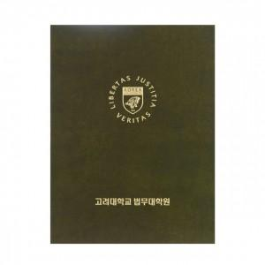

【상세/제작정보】 | .

【인쇄/포장옵션】 | 불박 / 포장불가능

【공급단가】 | 수량 | 100~ | 500~ | 1,000~ | 3,000~
*VAT별도 | 단가 | 18,900원 | 18,200원 | 17,500원 | 16,800원

【상품 URL】 | http://www.easy1.co.kr/src/goods_detail.php?gdno=5435

